EVALUACION1
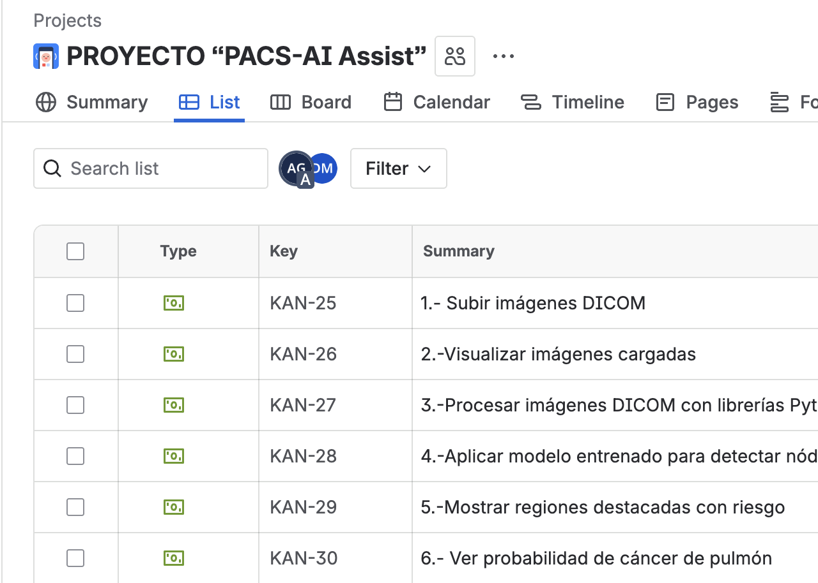
 |  | 75% | 25% | 100%
 | INTEGRANTES | IEP o IEE: | EMPLEAB
1 | Diego Castañeda | 5.1 | 6.0 | 5.3
2 | Scarlett Socias | 5.1 | 6.0 | 5.3
3 | Millaray Llanquin | 5.1 | 6.0 | 5.3

GRUPAL |  | Nivel de Logro | NIVELES DE LOGRO Y PUNTAJES
 | Aspectos a Evaluar |  | Completamente logrado |  | Logrado |  | Logro Incipiente |  | No logrado
 | 1. Describe brevemente en qué consiste el Proyecto APT, justificando su relevancia para el campo laboral de su carrera. | Completamente logrado | X | 10
 | 2. Relaciona el Proyecto APT con las competencias del perfil de egreso de su Plan de Estudio. | Completamente logrado | X | 5
 | 4. Argumenta por qué el proyecto es factible de realizarse en el marco de la asignatura. | Completamente logrado | X | 5
 | 5. Formula objetivos claros, concisos y coherentes con la disciplina y la situación a abordar. | Logro incipiente |  |  |  |  | X | 1.5
 | 6. Propone una metodología de trabajo que permite alcanzar los objetivos propuestos y es pertinente con los requerimientos disciplinares. | Logro incipiente |  |  |  |  | X | 3
 | 7. Establece un plan de trabajo para su proyecto APT considerando los recursos, duración, facilitadores y obstaculizadores en el desarrollo de las actividades. | Logro incipiente |  |  |  |  | X | 3
 | 8. Determina evidencias, justificando cómo estas dan cuenta del logro de las actividades del Proyecto APT. | Completamente logrado | X | 5
 | 9. Utiliza reglas de redacción, ortografía (literal, puntual, acentual) y las normas para citas y referencias. | Completamente logrado | X | 5
 | 10. Cumple completando el contenido del informe de presentación del proyecto de acuerdo con la plantilla entregada. | Completamente logrado | X | 5
 | 12. Desarrolla un plan de trabajo que permita del logro de los objetivos propuestos del proyecto de acuerdo a los tiempos para su desarrollo | Completamente logrado | X | 10
 | Puntaje | 52.5 |  | 45 |  | 0 |  | 7.5 |  | 0
 | Nota | 5.1

INDIVIDUAL | NOMBRE ALUMNO | Diego Castañeda

 | Capacidad de Trabajo en Equipo | Nivel de Logro | NIVELES DE LOGRO Y PUNTAJES
 | Aspectos a Evaluar |  | Completamente logrado |  | Logrado |  | Medianamente logrado |  | No logrado
 | 3. Relaciona el Proyecto APT con sus intereses profesionales. * | Logrado |  |  | X | 6
 | 11. Expone el tema utilizando un lenguaje técnico disciplinar al presentar la propuesta y responde evidenciando un manejo de la información. * | Completamente logrado | X | 10
 | 13. Colaboración y trabajo en equipo * | Completamente logrado | X | 10
 | PUNTAJE | 26 |  | 20 |  | 6 |  | 0 |  | 0
 | Nota | 6.0

INDIVIDUAL | NOMBRE ALUMNO | Scarlett Socias

 | Capacidad de Trabajo en Equipo | Nivel de Logro | NIVELES DE LOGRO Y PUNTAJES
 | Aspectos a Evaluar |  | Completamente logrado |  | Logrado |  | Medianamente logrado |  | No logrado
 | 3. Relaciona el Proyecto APT con sus intereses profesionales. * | Logrado |  |  | X | 6
 | 11. Expone el tema utilizando un lenguaje técnico disciplinar al presentar la propuesta y responde evidenciando un manejo de la información. * | Completamente logrado | X | 10
 | 13. Colaboración y trabajo en equipo * | Completamente logrado | X | 10
 | PUNTAJE | 26 |  | 20 |  | 6 |  | 0 |  | 0
 | Nota | 6.0

INDIVIDUAL | NOMBRE ALUMNO | Millaray Llanquin

 | Capacidad de Trabajo en Equipo | Nivel de Logro | NIVELES DE LOGRO Y PUNTAJES
 | Aspectos a Evaluar |  | Completamente logrado |  | Logrado |  | Medianamente logrado |  | No logrado
 | 3. Relaciona el Proyecto APT con sus intereses profesionales. * | Logrado |  |  | X | 6
 | 11. Expone el tema utilizando un lenguaje técnico disciplinar al presentar la propuesta y responde evidenciando un manejo de la información. * | Completamente logrado | X | 10
 | 13. Colaboración y trabajo en equipo * | Completamente logrado | X | 10
 | PUNTAJE | 26 | 2 | 20 | 0 | 6 | 0 | 0 | 0 | 0
 | Nota | 6.0

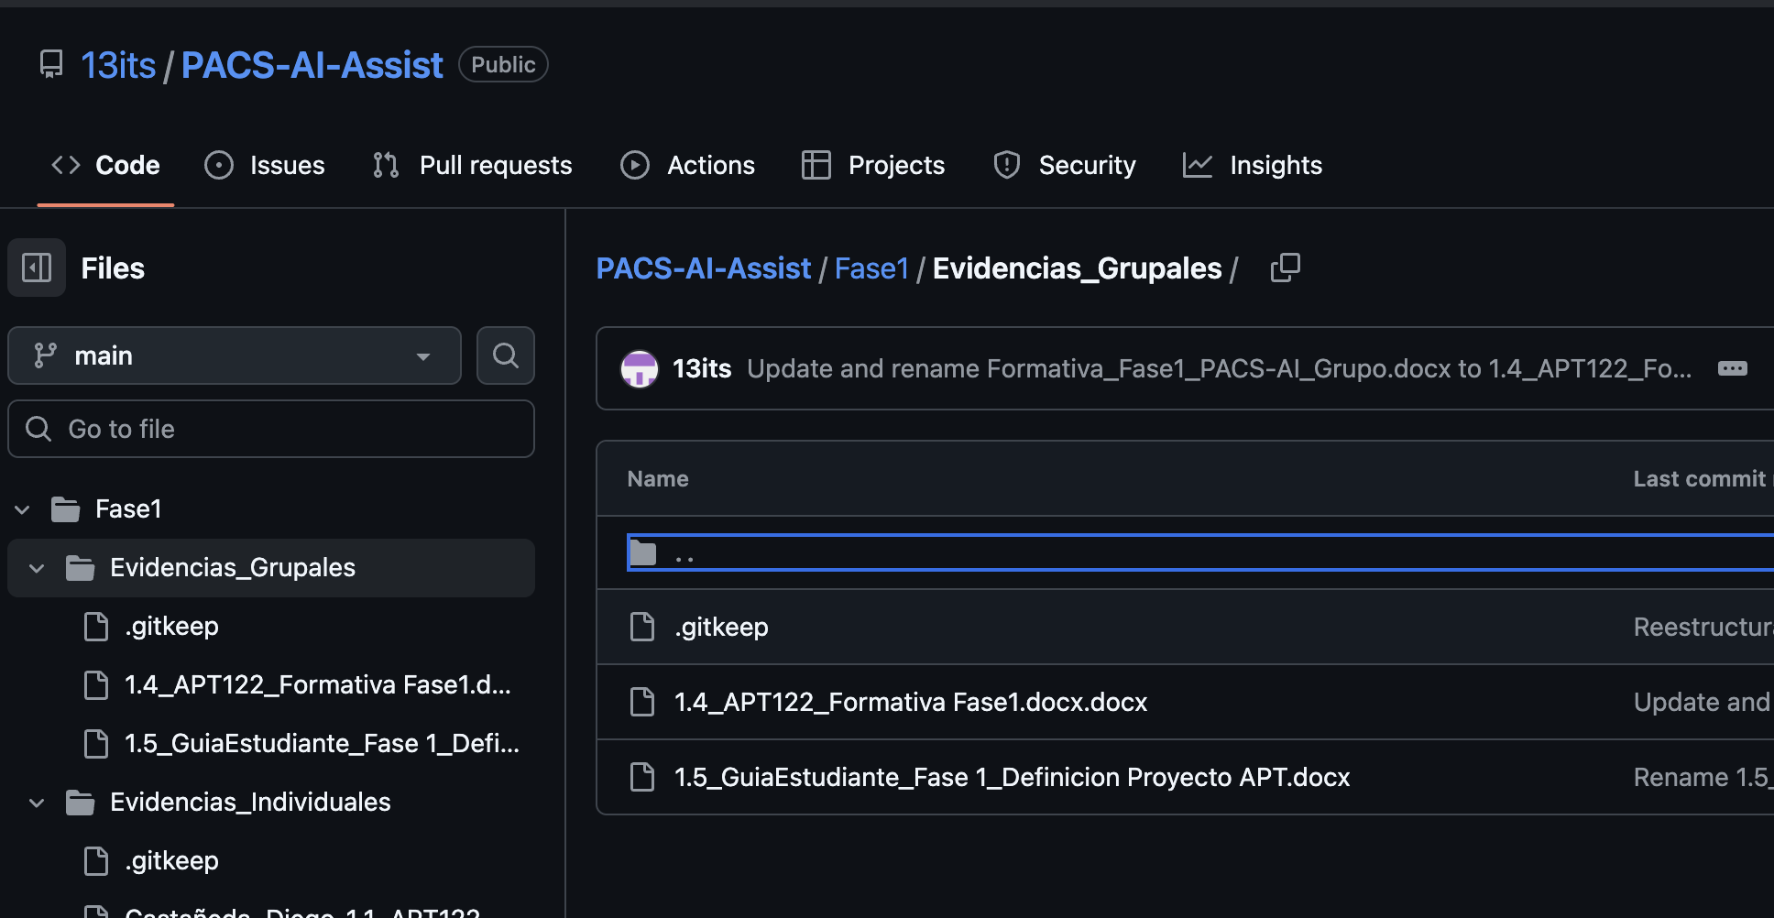
 | Comentarios Presentación
 | Faltó subir la PPT al GIT

 | Contexto - Fuente
 | Optimizar
 | Mejorar los Obj.Específicos
 | La Metodología debe ser Scrum junto con Crisp-DM
 | Deben mejorar el Release Plan
 | en la Arquitectura para que usan el IA?

 | No puedo ver el backlog

 | En el APT 1.5 el plan de trabajo debe ser el user story mapping

